请求到程序响应
用户浏览器输入地址
A电脑--B电脑：mac--ip
DNS--IP+端口

DNS解析(域名供应商)
Http请求：数据包，tcp/ip协议
tcp/ip协议：强制保证数据的完整性 |  |  | key-value |  | key是域名
就是一个字符串，你自己解析 |  |  | 协议+ip+端口 |  | value 是服务器ip+端口
字符串有规范

请求到达服务器Server
 |  |  | ip可以在互联网上唯一定位一台服务器
 |  |  | 端口 确定进程的
 |  |  | 协议 防火墙啥的

HTTP.SYS服务接收Http请求
 |  |  | 部署网站--指定一个端口监听
 |  |  | 请求到服务器--带的有端口信息和协议--然后被SYS监听到了

IIS转发给ISAPI
IIS只是一个承载工具，本身不处理
可以是asp.net java php |  |  | IIS接收包，就是Http请求的完整字符串
ISAPI--接口
 |  |  | ISAPI：接口interface，规范

管道通信给php
_ISAPI
java_ISAPI
根据后缀
IIS7+使用UrlRoutingModules

js html css直接iis就返回了
 |  | MVC没有后缀
 |  | IIS6.0为没有后缀的加一个axd后缀
 |  | IIS7.0之后就不需要了，出了个集成模式，可以直接用routingmodule
 |  | 集成/经典(经典代表旧的模式，推荐使用集成模式)

请求转发给aspnet_ISAPI(属于IIS)
 |  |  | .NetFramework实现
 |  |  | 把http请求打包一下HttpWorkerRequest
 |  |  | pipeline到我们写的代码
 |  |  | 进程间交互的方式(管道就像队列)
HttpWorkerRequest
 |  |  | 可以对请求进行排队，管理socket链接

HttpRuntime.ProcessRequest
 |  |  | Asp.NET入口
 |  |  | System.Web
 |  |  |  | 完成上下文的初始化

HttpApplicationFactory
HttpContext

HttpApplication(对象池--Stack--会重用)
 |  |  |  | HttpApplication处理各式各样的请求
 |  |  |  | 权限认证/缓存处理/Session处理/Cookie处理/生成html/输出客户端
 | 一个请求就是一个HttpApplication对象 |  |  | 每个步骤可能都需要，但是各不相同
 | 观察者模式 |  |  | 怎么样封装共性的部分，同时再留下扩展的部分？

MVC

 | httpModules：IHttpModule接口，然后里面给application事件去添加动作
 | 需要配置到webconfig
 | httpModules 是每个页面(每次请求)都要执行的

 | 应用场景

管道模型
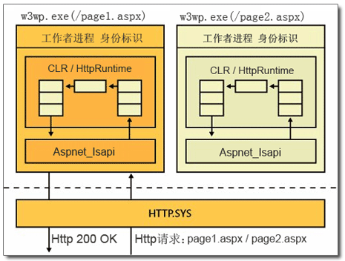

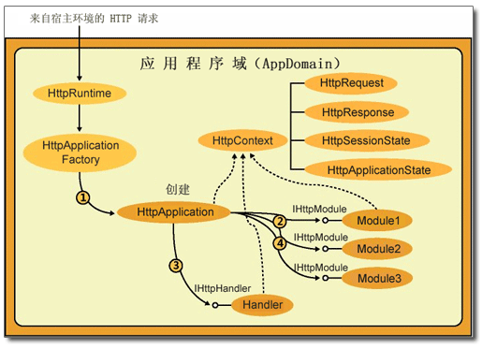

handler
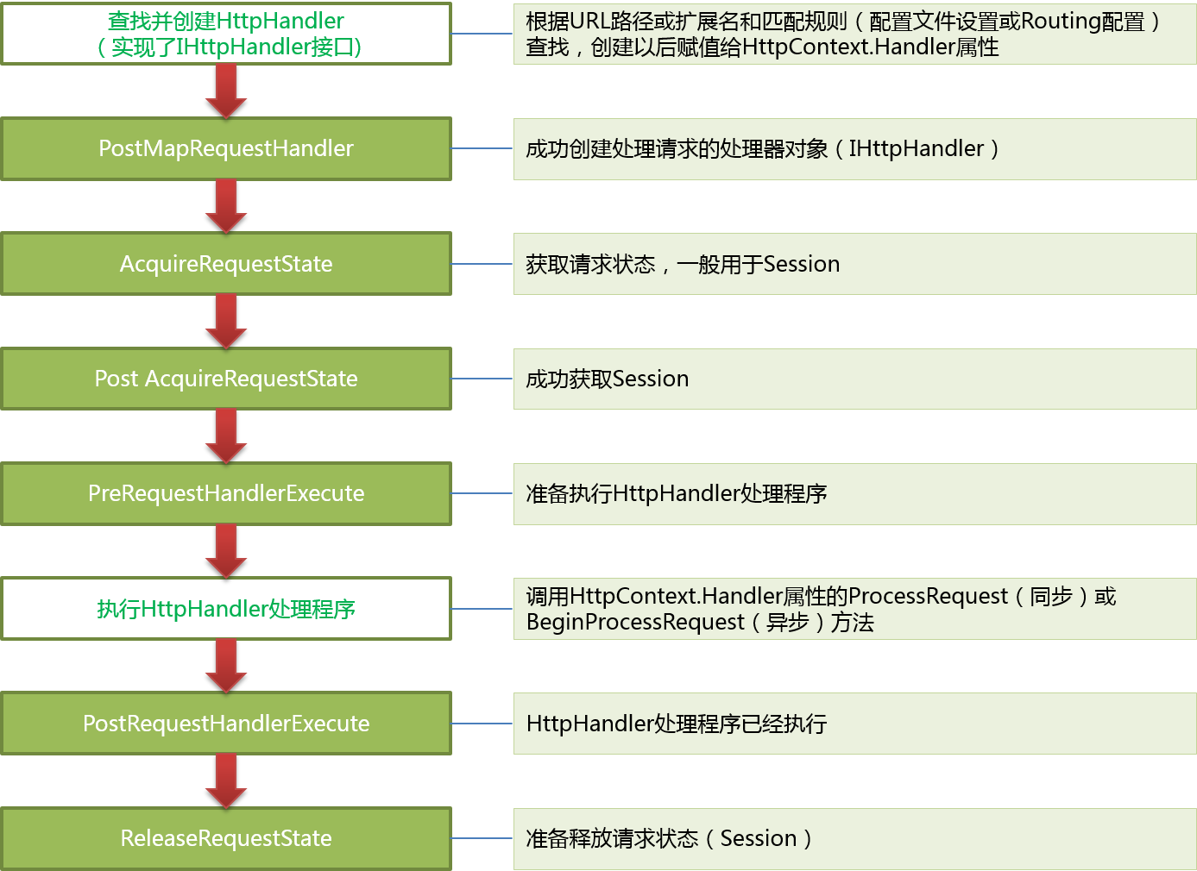
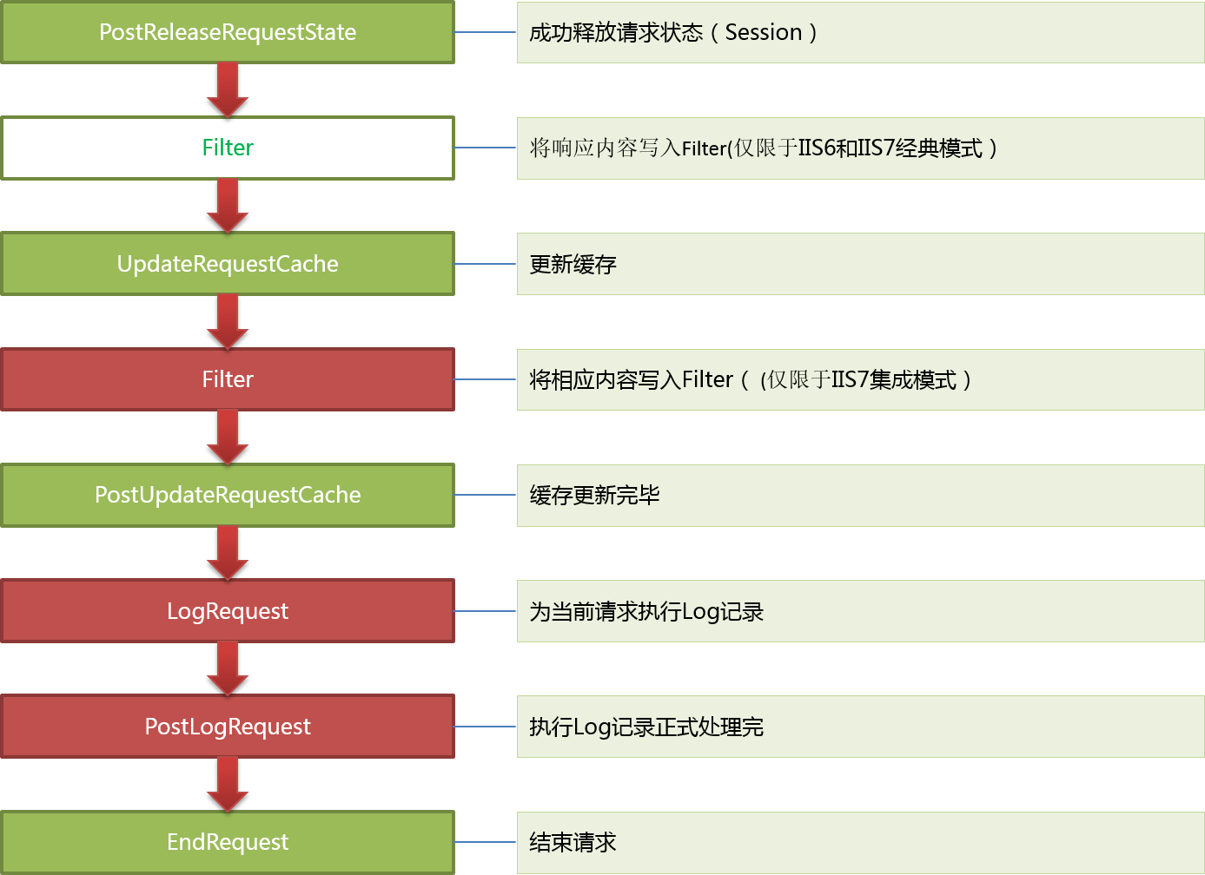
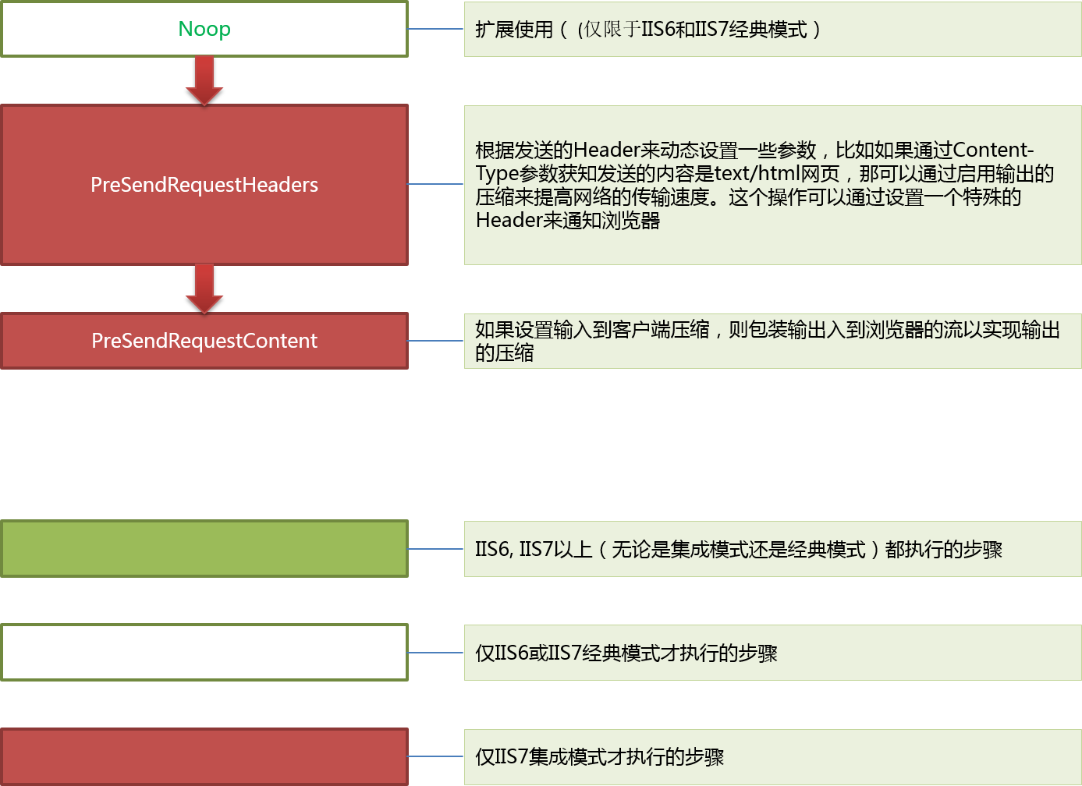
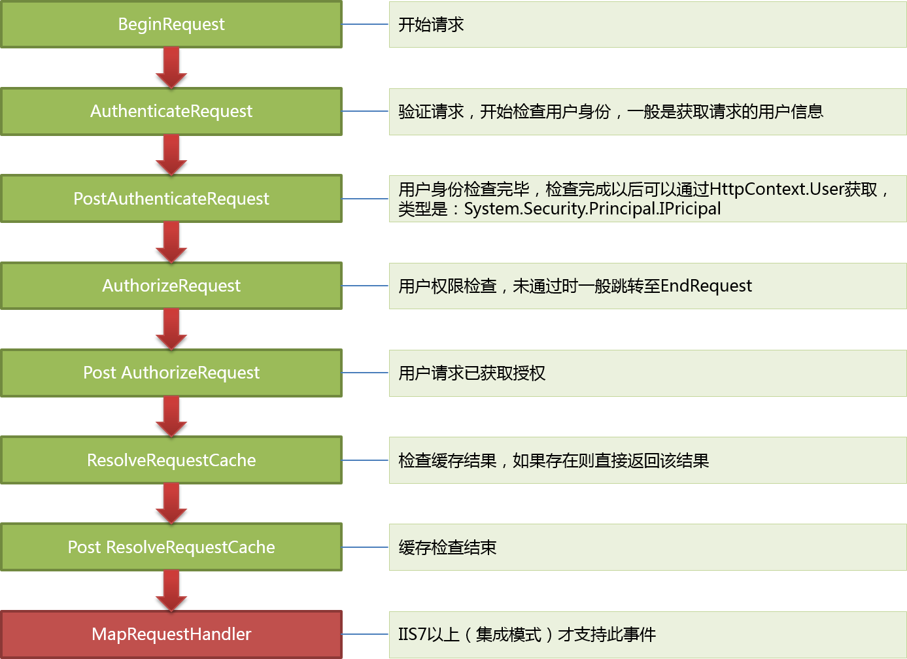

指定请求该如何处理

mvchandler
MVC网站启动，第一个请求

Application_Start

MVC网站其他请求

GLOABL注册路由

创建HttpApplication实例，按顺序执行22个事件
URL规则和new MVCRouteHandler

PostResolveRequestCache上注册
UrlRoutingModule的动作
MVCRouteHandler负责生产IHttpHandler

放入到RouteCollection
(里面是规则和httphandler)
UrlRoutingModule拿着URL根据RouteCollection去找MVCRouteHandler

找MVCHttpHanlder,然后Remap给Context

拿着当期的URL去routecollection里面去找----MVCRouteHandler---mvcHandler

mvcHandler--查找controllerfactory(被我们扩展了)--反射创建对象--去routdata找action--反射调用action

action执行后返还viewresult--调用其ExecuteResult--找view--render--就是把信息写入response.output

 | 如果路由匹配失败，还是继续原始的asp.net流程
 | 所以，webform和mvc是共存的
 | 也能解释为啥指定后缀请求需要路由的忽略

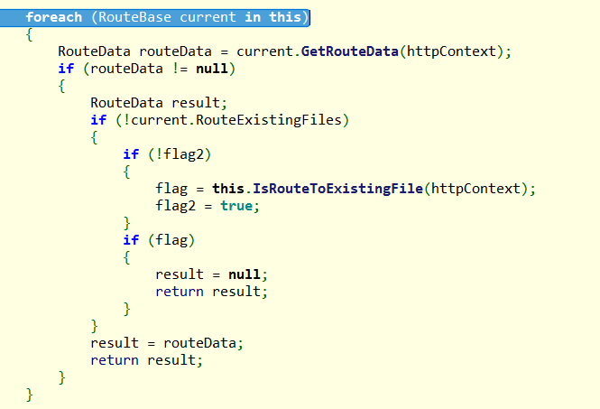
按添加顺序进行匹配，

第一个吻合的，就直接返回了。。。后面的无效了

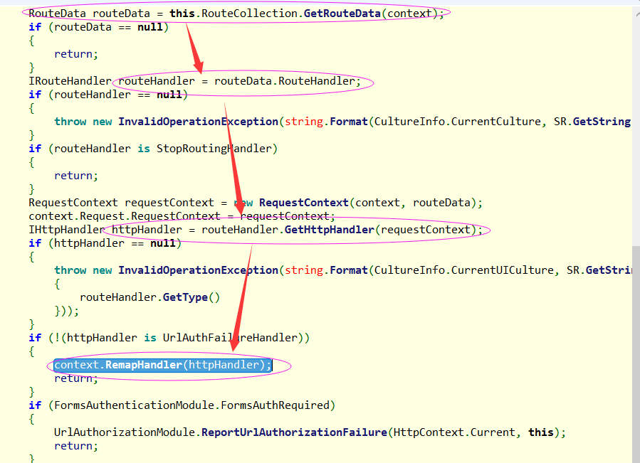
 |  | 经过路由匹配，得到RouteData，就可以得到HttpHanlder

 |  | 将context的handler指定为这个handler

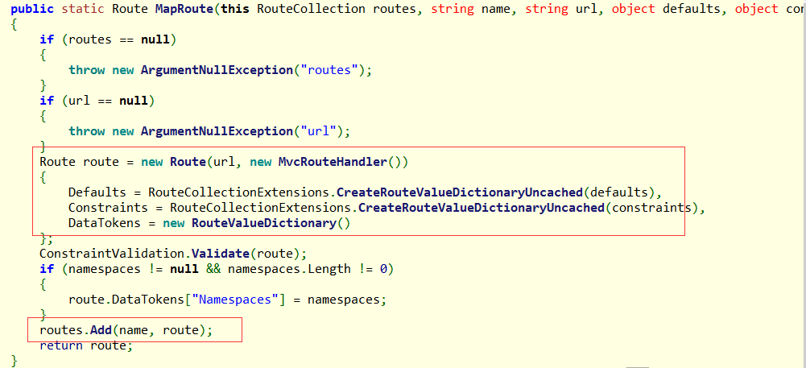

 |  |  | 正则规则+MvcRoutingHandrer

 |  |  | 字典容器---name需要唯一

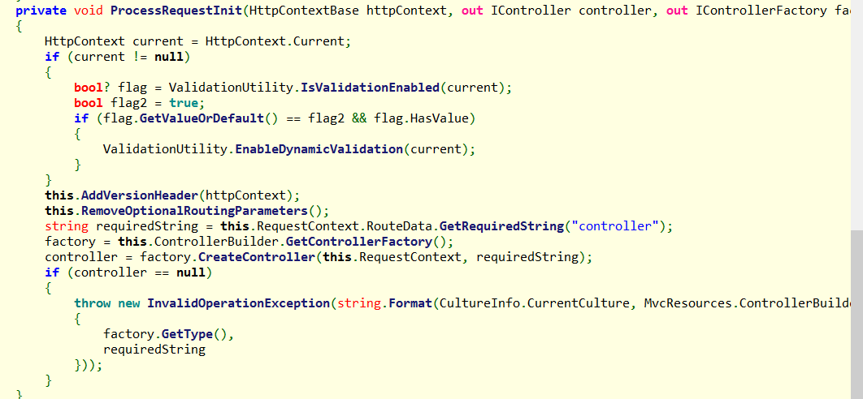
 |  |  |  | 为了实例化控制器

 |  |  |  | 找到控制器的名称
 |  |  |  | 找控制器的工厂
 |  |  |  | 让工厂去构造控制器

 |  |  | 获取控制器的类型
 |  |  | GetControllerInstance

 |  |  |  | 没找到类型---return null--构造控制器肯定要异常的
 |  |  |  | 控制器名字不对，会抛出null异常
 |  |  |  | Action错误反而是404(这也是mvc流程里面的404)

 |  |  |  | 找到多个匹配的控制器

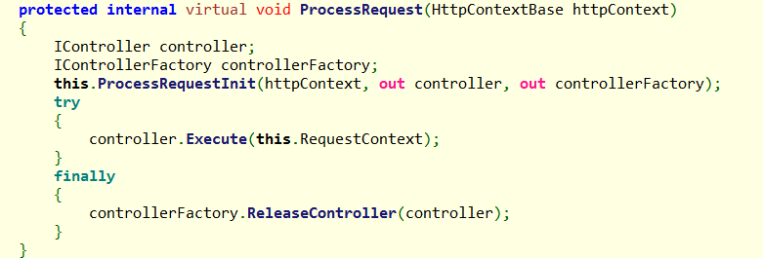

 | 全部过程都在这个里面--action调用--filter--view

 | 释放controller--一次请求就处理完了

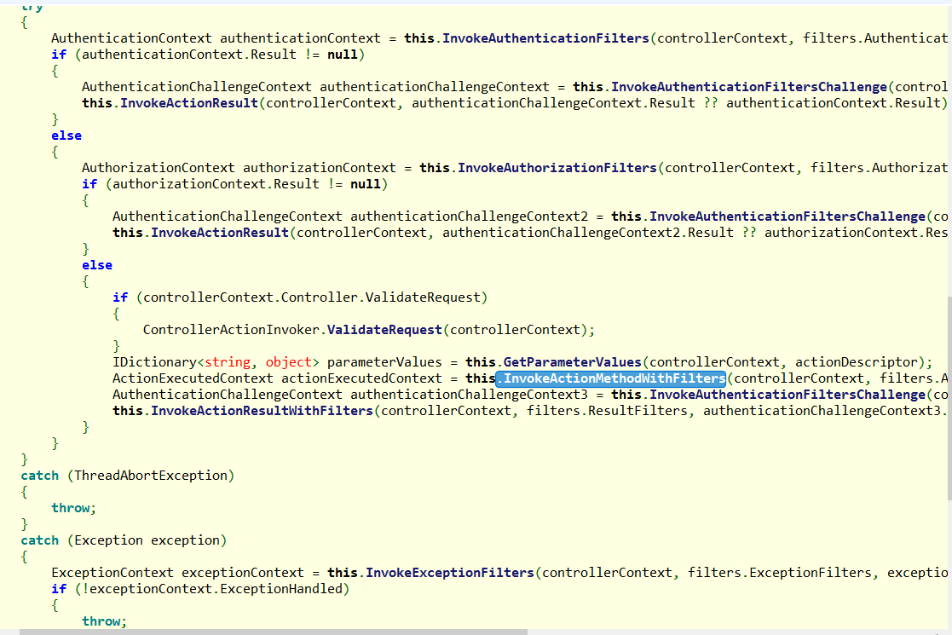
 |  |  |  | 认证用户身份

 |  |  |  | 验证授权

 |  |  |  | 获取下action的参数
 |  |  |  | 调用方法+ActionFilter,只能得到一个ActionResult

 |  |  |  | 进一步执行Result，得到html/json

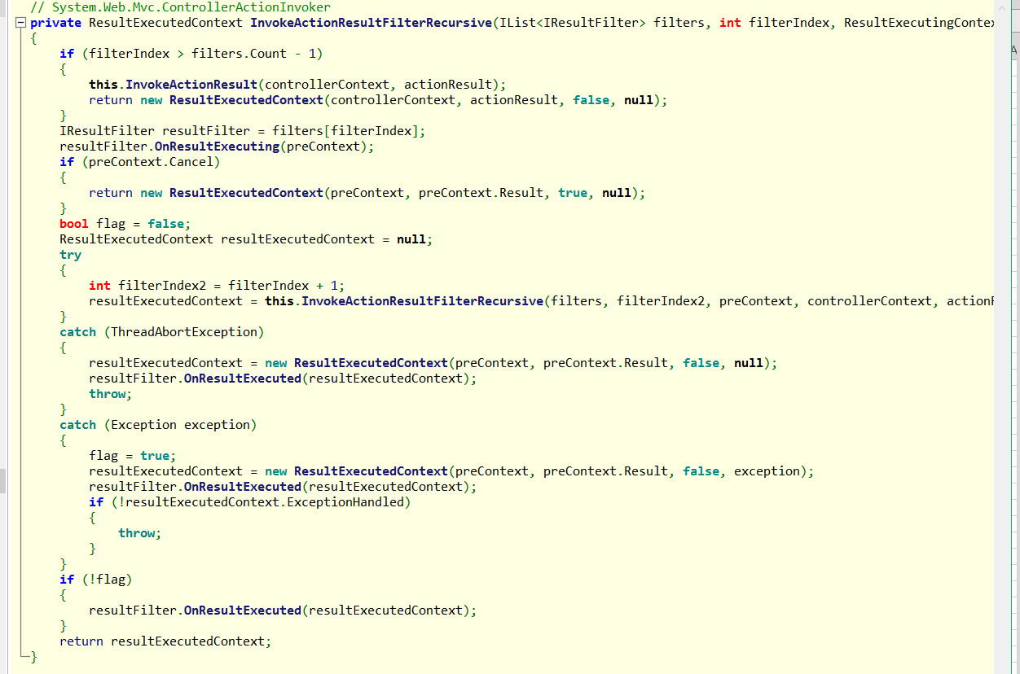
 |  |  |  |  | 假设3个

 |  |  |  |  | index=0
 |  |  |  |  | 先去OnResultExeCuting
 |  |  |  |  | index+1 然后递归

 |  |  |  |  | index=1
 |  |  |  |  | 先去OnResultExeCuting
 |  |  |  |  | index+1 然后递归

 |  |  |  |  | index=2
 |  |  |  |  | 先去OnResultExeCuting
 |  |  |  |  | index+1 然后递归

 |  |  |  |  | index=3
 |  |  |  |  | 进入判断，执行ActionResult
 |  |  |  |  | 本次结束，回到index=2

 |  |  |  |  | 然后执行index=2的excutedfilter
 |  |  |  |  | 然后执行index=1的excutedfilter
 |  |  |  |  | 然后执行index=0的excutedfilter

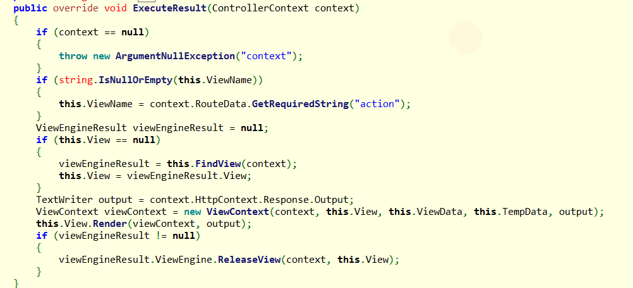

 |  |  | 所谓的约定俗成，不指定视图，自动找路径下的

 |  |  | 找视图

 |  |  | 封装上下文环境
 |  |  | 生成响应，把上下文环境转成html输出

http协议
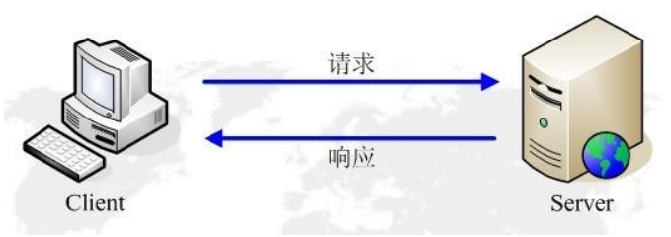
 |  |  |  |  |  |  |  |  |  | 1 | 客户端链接到服务器 socket
 |  |  |  |  |  |  |  |  |  | 2 | 发请求
 |  |  |  |  |  |  | B/S | 浏览器/服务器 |  | 3 | 服务器完成响应
 |  |  |  |  |  |  | C/S | 客户端/服务器 |  | 4 | 释放链接

 |  |  |  |  |  |  | 1 | 简单快速
 |  |  |  |  |  |  | 2 | 灵活 任何类型都可以返还
 |  |  |  |  |  |  | 3 | 无连接：没有长时间的链接，没有连续的链接
 |  |  |  |  |  |  | 4 | 无状态：两次请求没有关联，所以无法识别

Http的请求过程，就像发一个命令；事先约定好规格，浏览器按照格式组装命令 |  |  |  |  |  |  |  | 回发一个结果；事先约定好规格，服务器按照格式组装结果；
请求行： | url长度有限制 |  |  |  |  |  |  | 响应行：StatusCode
Header： | 有很多默认都是浏览器写的(也可以自己来，webapi的authoresize) |  |  |  |  |  |  | Header: 压缩格式；缓存；webapi权限;跨域；
 | 浏览器实际上是一个实现了Http协议标准的应用程序 |  |  |  |  |  |  |  | 你控制的得浏览器支持
Body： | 表单参数/上传的文件/图片(字符串) 没有长度限制 |  |  |  |  |  |  | Body:返回的主体
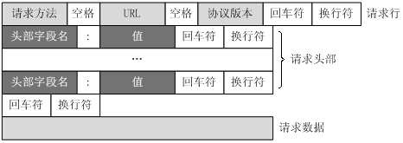

 |  |  |  | 域名+ip：端口+协议

Client
Server
IP
Port

Process

 | 跨域： | 浏览器A域名去访问B域名的东西 二级域名也是不同的域名
 |  | a.baidu.com | js去请求 |  | b.baidu.com | 服务器能响应

 | 但是 | 浏览器限制了跨域请求
 | 解决办法：是服务器相应的时候，增加响应头 original-

CookieSession
 |  |  | Http协议诞生时是为了看内容：发布方-观看方
 |  |  | Web2.0:寻求一个交互，论坛/blog/ask，需要识别人
 |  |  | 每次请求的时候，带上你的ID
 |  |  | http协议是一种无状态的协议

Server
Client
 |  |  |  |  |  | 给陌生人分配个ID--123
服务器生成sessionid--空value，保存在服务器内存上
 |  |  | 第一次访问，没有cookie 没有session |  |  |  | session保存在内存上的一个key-value

cookie是保存在客户端的一小段文本，存在客户端

将sessionid包含在cookie中输出
 |  |  | 第一次访问返还，带上cookie
1 | 放在浏览器内存，下次请求时会直接带上
2 | 放在客户端硬盘的临时文件

sessionmodule解析得到sessionid，内存中获取保存的数据，知道你刚才来过
cookie是放在客户端：注意信息安全
cookie每次传输：不适合放多了
 | 资源换域名，不需要cookie |  | 第二次访问，带上cookie，有sessionid

cookie安全：
 | 不能跨域
 | 不同域名cookie存储不同
 | 浏览器区分
 | 不同域名的cookie不能用js读写 |  | 第三次访问用户登陆，账密和sessionid
sessionmodule解析得到sessionid，内存中获取保存的数据，识别张三是张三
 | javascript:alert(document.cookie) |  |  |  |  |  | session保存的是sessionid和value
 |  |  |  |  |  |  | value是个集合，集合有个currentUser的key
www.jd.com
a.jd.com
domain name

 |  | cookie不适合放敏感信息，不安全 |  |  | session不能太大，耗内存
 |  | cookie不能太大，因为每次请求都会传输，耗流量 |  |  | session可能丢失，当然可以放入别的介质存储
 |  | cookie是按浏览器区分的
 |  | cookie是不跨域的

 |  | a.baidu.com
 |  | b.baidu.com
 |  | domain
 |  |  | 多用户登陆测试：
 |  |  |  | A先登陆，操作一下
 |  |  |  | 开一个页面，登陆一下B
 |  |  |  | 都是B在操作，都是B的权限
 |  |  |  | 因为浏览器只有一个，一个浏览器一个域名的cookie是一个
 |  |  |  | 所以，如果真的要测试多个用户，可以多个浏览器

 |  |  | 无痕浏览器：访问后没有记录，其实就是没有临时文件
 |  |  |  | 也能用户登录，cookie，关闭后自动清除
 |  |  |  | 多开几个无痕浏览器，也可以登录多个用户

